상품제안서
에어슬림 볼펜 | 상품코드: S46814

 |  |  |  |  |  |  | 02-713-8555 | www.synergygift.co.kr
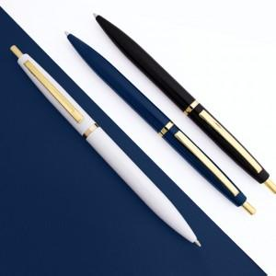 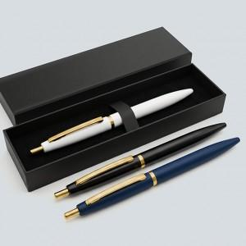 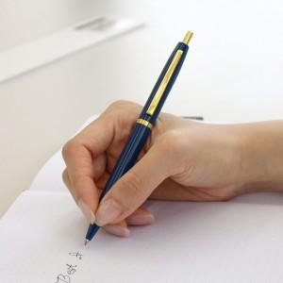

【상세/제작정보】 | <p><span style="font-size: 12pt;"></span><span style="font-size: 14pt;">※ 제품 색상별로 인쇄 컬러의 차이가 있을수 있습니다.</span></p><p><span style="font-size: 14pt;"></span><span style="font-size: 18.6667px;">※</span><span style="font-size: 14pt;">​ 싸바리케이스 변경시 입수량 100개입니다. (택배비 변동 발생)</span><span style="font-size: 14pt;">&nbsp;</span></p>

【인쇄/포장옵션】 | 레이저 / OPP(비닐)

【공급단가】 | 수량 | 100~ | 300~ | 500~ | 1,000~ | 3,000~
*VAT별도 | 단가 | 1,360원 | 1,330원 | 1,290원 | 1,220원 | 1,200원

【상품 URL】 | https://www.synergygift.co.kr:443/src/goods_detail.php?gdno=46814

